CARACTERIZACIÓN
PREPARACIÓN DE MUESTRAS

 |  |  |  |  |  |  | Sal | Concentración (g/100 g H2O) a 30°C
Total de ensayos | 3 |  |  |  |  |  | NaCl | 3.97
Masa por ensayo (g) | 200 |  |  |  |  |  | NaNO3 | 95.00
Masa total (g) | 600 |  |  |  |  |  | K2CO3 | 113.00
 |  |  |  |  |  |  | CaCL2 | 97.00

Material | Caolin |  | Bentonita |  | Diatomeas
 | (g) | (%) | (g) | (%) | (g) | (%)
Muestra 1 | 160 | 80 | 20 | 10 | 20 | 10
Muestra 2 | 140 | 70 | 20 | 10 | 40 | 20
Muestra 3 | 100 | 50 | 40 | 20 | 60 | 30
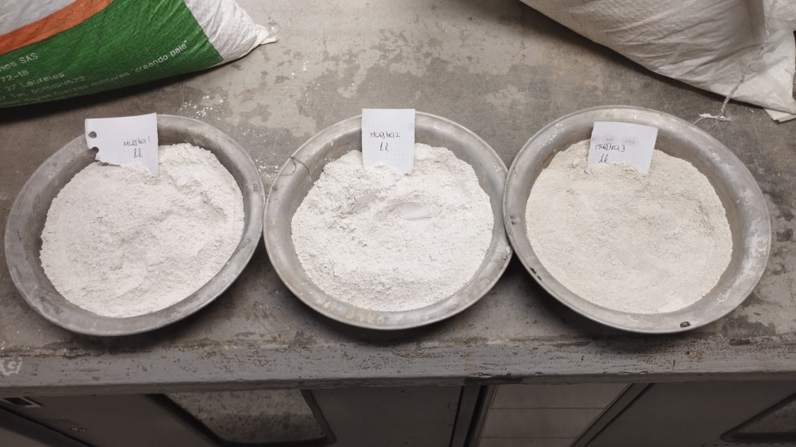

Límite Líquido y Plástico INV 125-13 INV 126-13

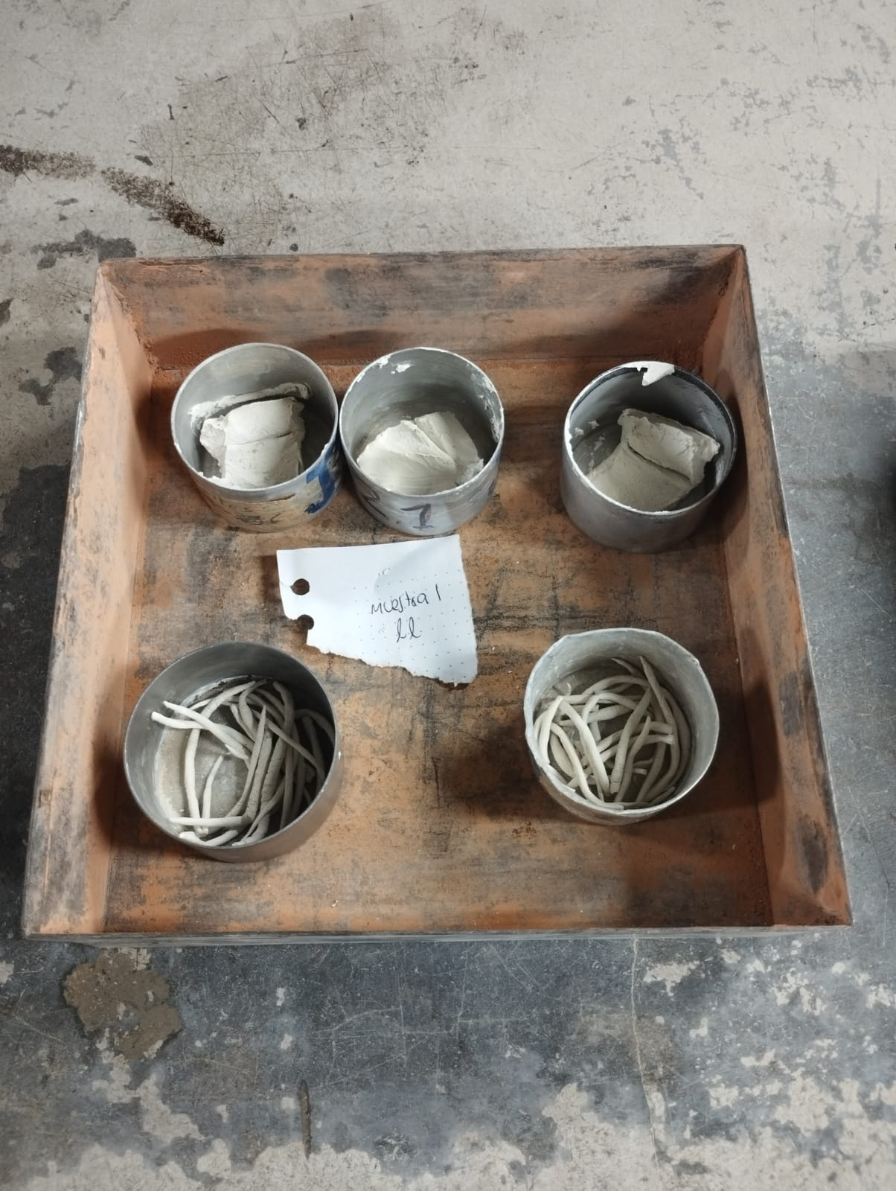
Muestra 1
Límite Líquido | Masa del recipiente (g) | # Golpes | Masa del recipiente con muestra húmeda (g) | Masa del recipiente con muestra seca (g) | Contenido de agua (%)
Recipiente 1 | 13.7 | 15 | 43.6 | 30.1 | 82.32
Recipiente 2 | 15.5 | 23 | 41.9 | 31.1 | 69.23
Recipiente 3 | 16.5 | 35 | 38 | 29.5 | 65.38

Valor Límite Líquido | 70.34

Límite Plástico | Masa del recipiente (g) | Masa del recipiente con muestra húmeda (g) | Masa del recipiente con muestra seca (g) | Contenido de agua (%)
Recipiente 1 | 16.7 | 26.5 | 22.7 | 63.33
Recipiente 2 | 51.5 | 61.2 | 57.6 | 59.02
Valor Límite Plástico | 61.17
Índice de plasticidad | 9.17

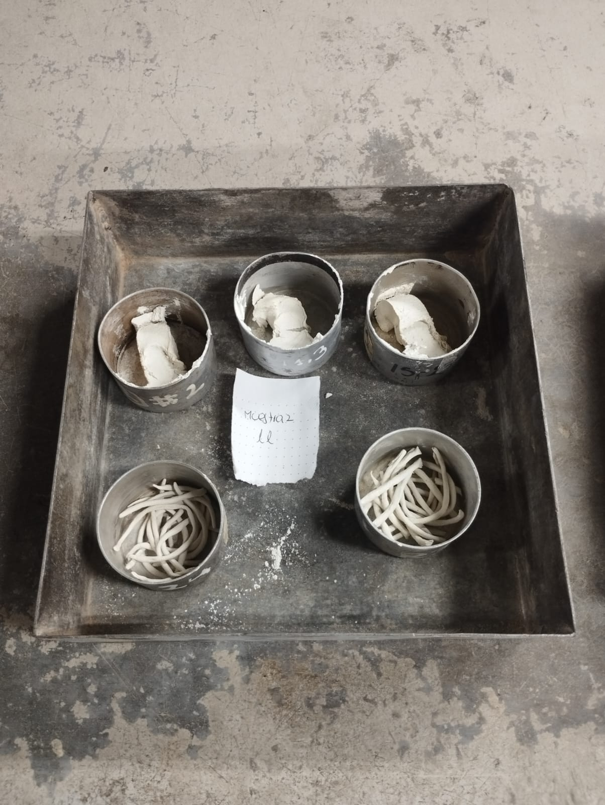
Muestra 2
Muestra 2
Límite Líquido | Masa del recipiente (g) | # Golpes | Masa del recipiente con muestra húmeda (g) | Masa del recipiente con muestra seca (g) | Contenido de agua (%)
Recipiente 1 | 14.2 | 16 | 37.5 | 27.5 | 75.19
Recipiente 2 | 16.5 | 27 | 38.6 | 29.3 | 72.66
Recipiente 3 | 16.7 | 35 | 41.1 | 31 | 70.63

Valor Límite Líquido | 72.70

Límite Plástico | Masa del recipiente (g) | Masa del recipiente con muestra húmeda (g) | Masa del recipiente con muestra seca (g) | Contenido de agua (%)
Recipiente 1 | 16.9 | 27.4 | 23.4 | 61.54
Recipiente 2 | 15.8 | 28.2 | 23.6 | 58.97

Valor Límite Plástico | 60.26
Índice de plasticidad | 12.44

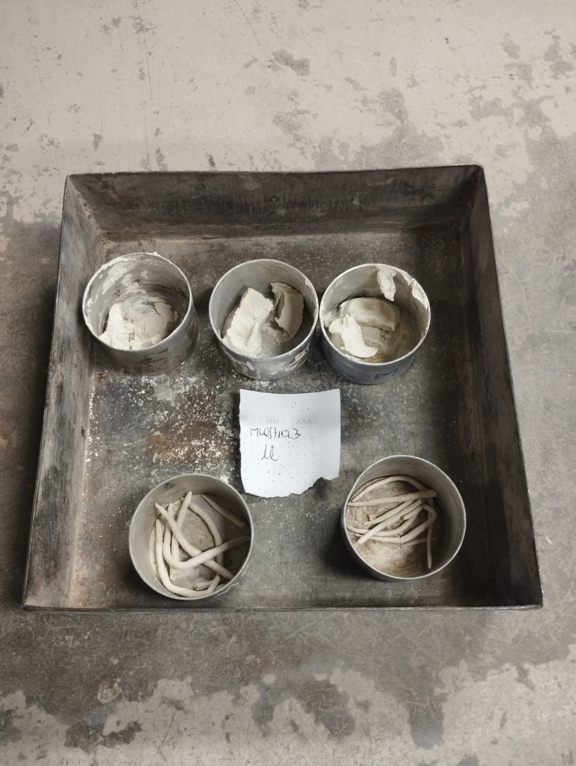
Muestra 3
Límite Líquido | Masa del recipiente (g) | # Golpes | Masa del recipiente con muestra húmeda (g) | Masa del recipiente con muestra seca (g) | Contenido de agua (%)
Recipiente 1 | 15 | 16 | 33.2 | 24.9 | 83.84
Recipiente 2 | 16.1 | 29 | 37.1 | 27.8 | 79.49
Recipiente 3 | 12.7 | 35 | 30.3 | 22.6 | 77.78

Valor Límite Líquido | 80.52

Límite Plástico | Masa del recipiente (g) | Masa del recipiente con muestra húmeda (g) | Masa del recipiente con muestra seca (g) | Contenido de agua (%)
Recipiente 1 | 16.9 | 23.9 | 21.8 | 42.86
Recipiente 2 | 14.1 | 18.3 | 17 | 44.83

Valor Límite Plástico | 43.84
Índice de plasticidad | 36.68

RESUMEN | Límite Líquido | Límite plástico | Índice de plasticidad | Denominación
Muestra 1 | 70.34 | 61.17 | 9.17 | Limo de alta compresibilidad (MH)
Muestra 2 | 72.70 | 60.26 | 12.44 | Limo de alta compresibilidad (MH)
Muestra 3 | 80.52 | 43.84 | 36.68 | Limo de alta compresibilidad (MH)
MUESTRA SELECCIONADA
Muestra 2 | 72.70 | 60.26 | 12.44 | Limo de alta compresibilidad (MH)

GRAVEDAD ESPECÍFICA INV 128-13

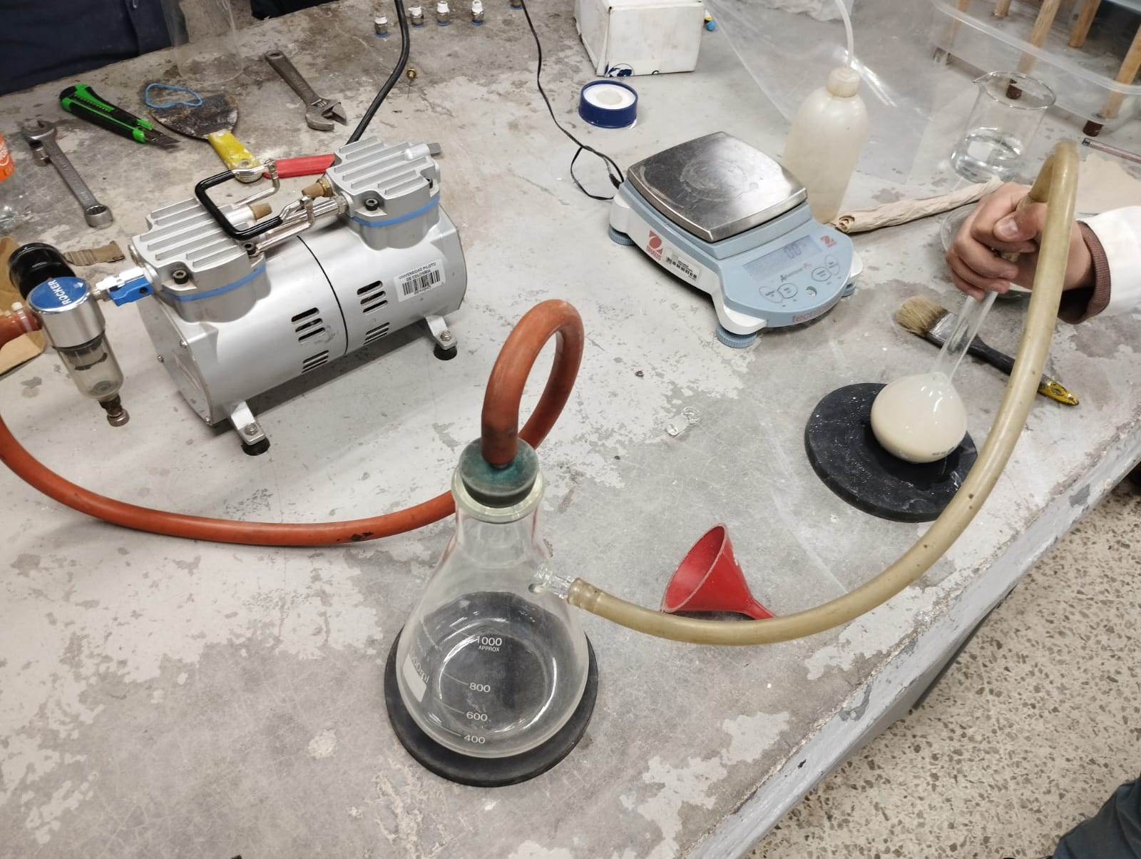
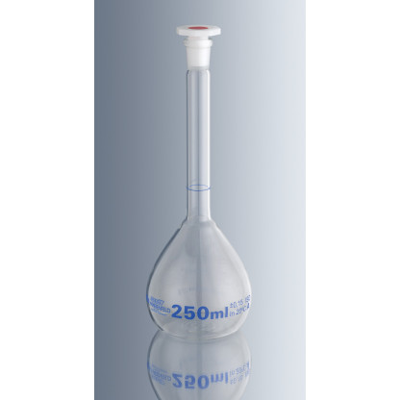
Masa del Picnómetro (g) | 114.9
Masa del Picnómetro con Agua a 23.8ºc (g) | 362.7
Densidad del Agua a 23.8ºc (g/cm3) | 0.99735
k a 23.8º c | 0.99914
Masa del Picnómetro con Material (g) | 386.9
Masa del Recipiente (g) | 63.4
Masa del Material Seco (g) | 39.2

Vp (cm3) | 248.46
Mpw,t (g) | 362.70
Gs | 2.613
Gs 20ºc | 2.611

COMPACTACIÓN
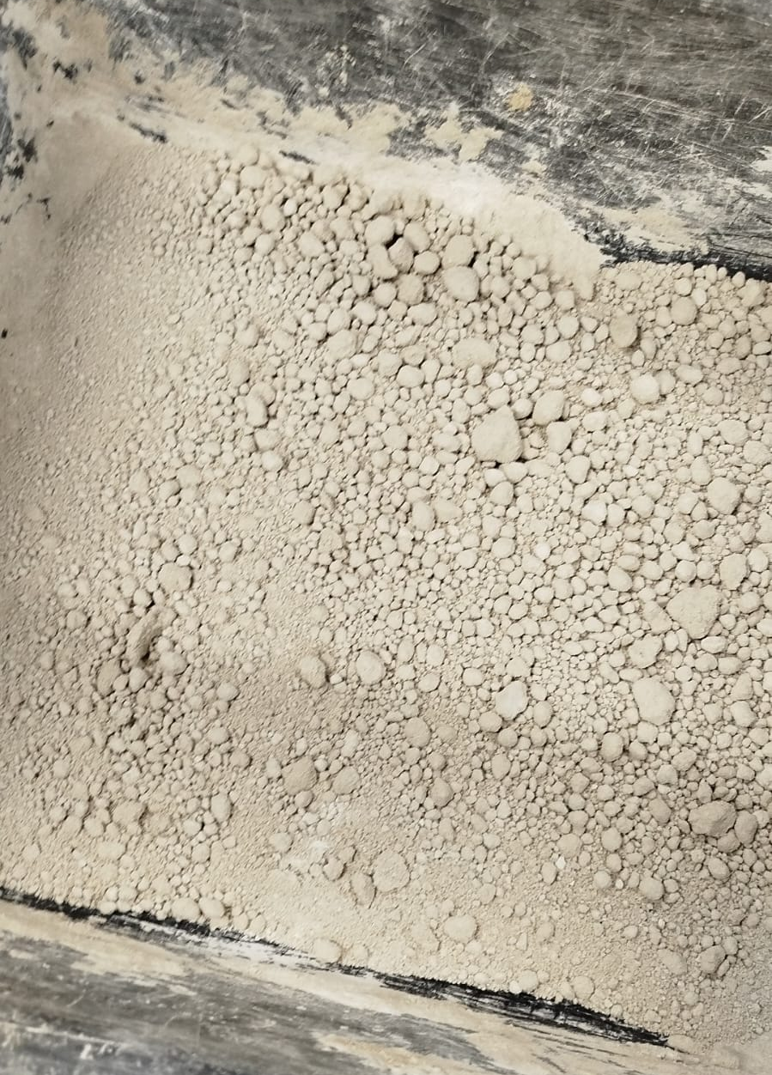
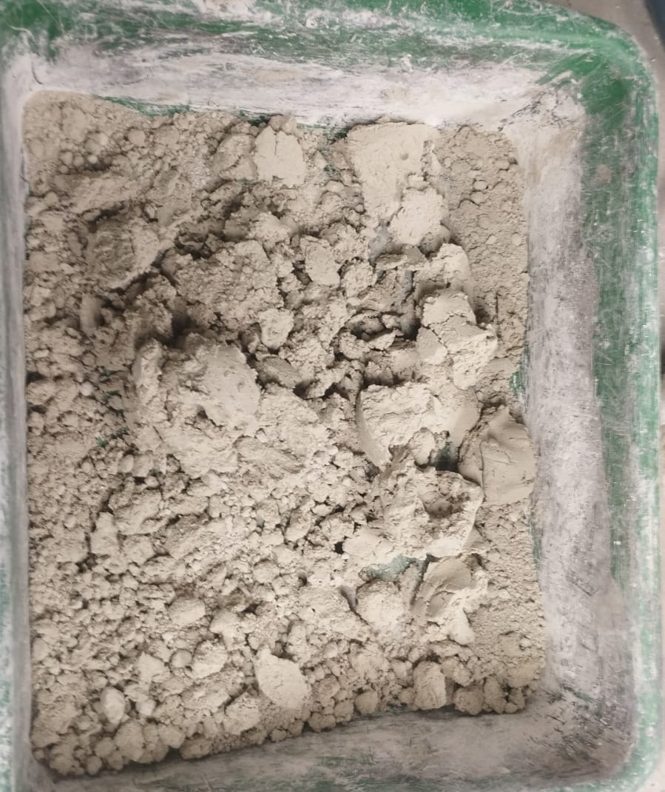
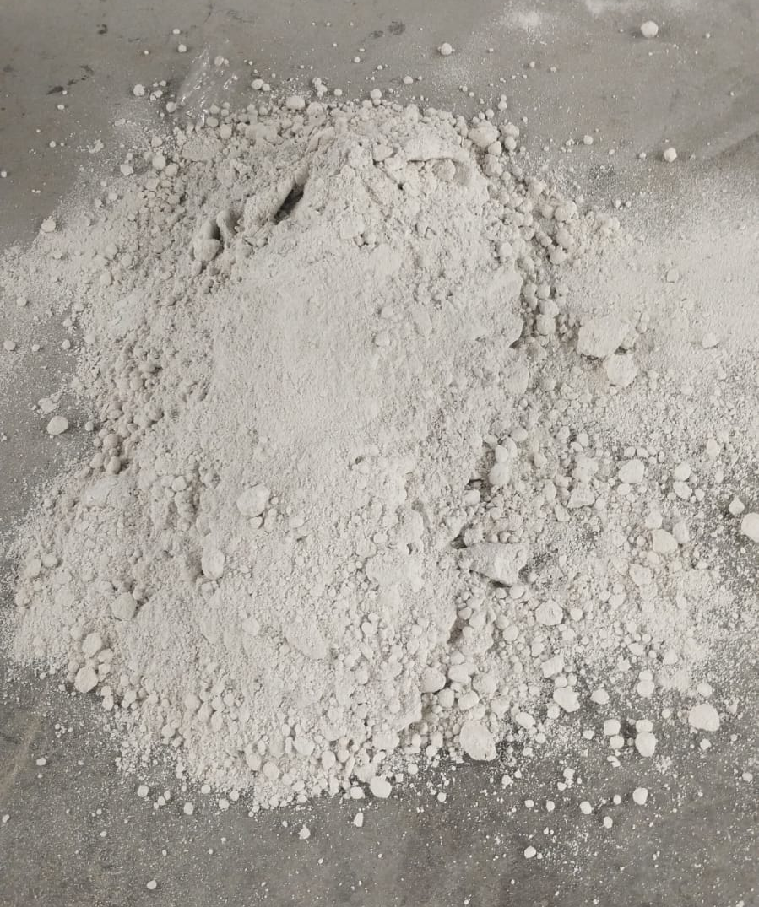
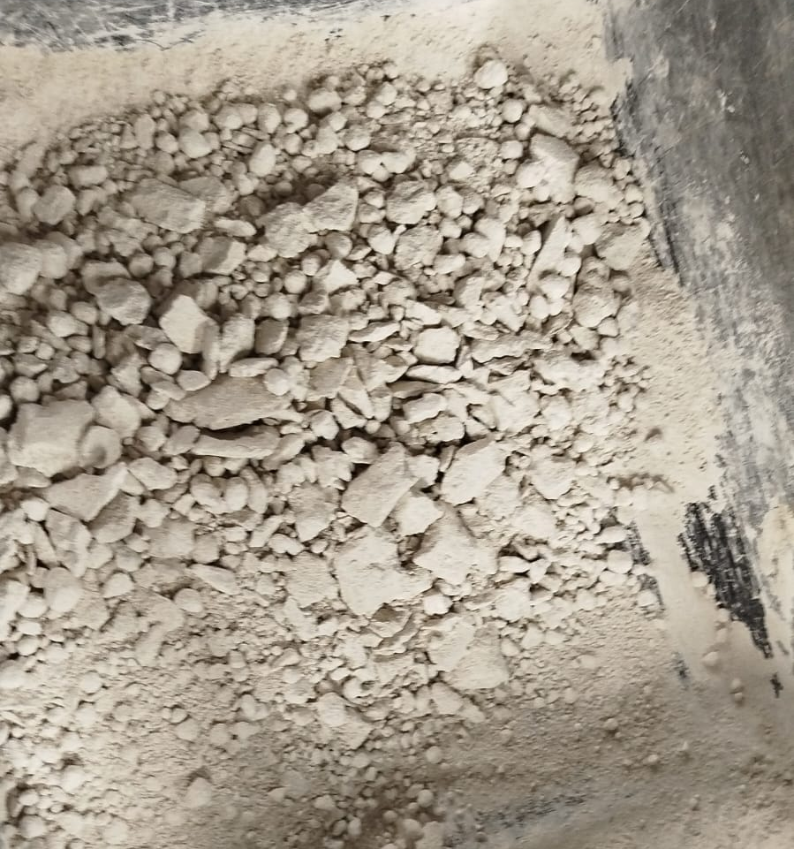
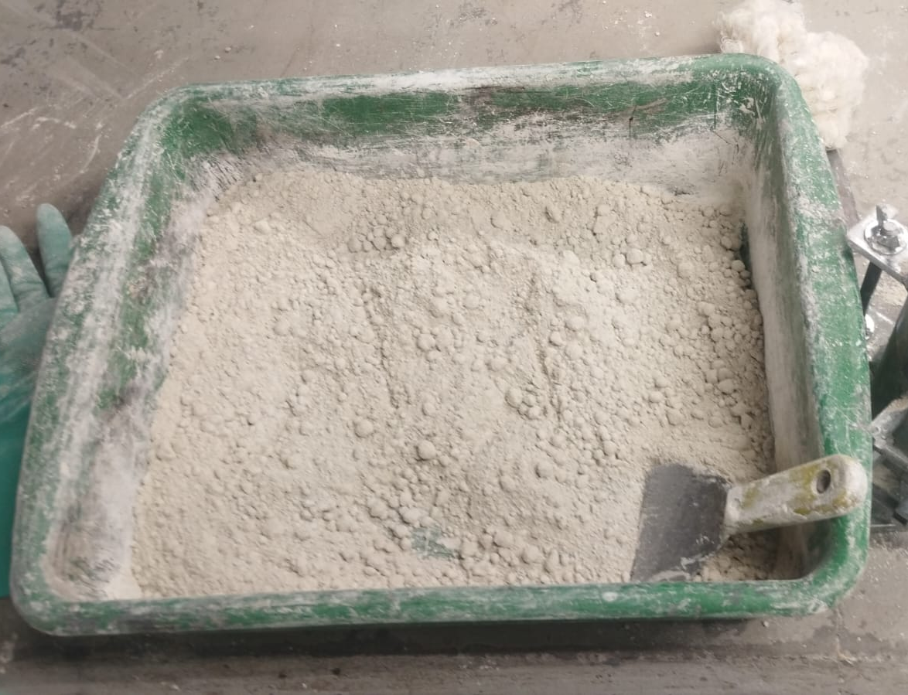

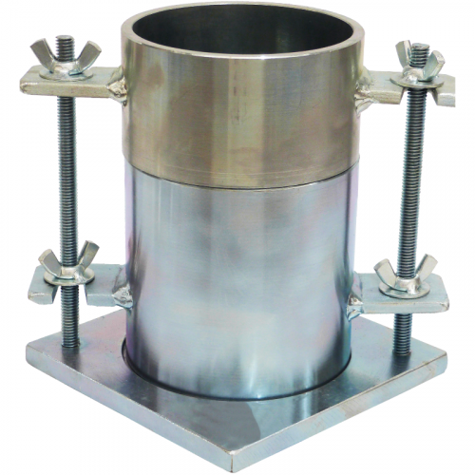
Ensayo Normal de Compactación INV-E 141

Diámetro del molde (mm) | 101.6
Altura del molde (mm) | 116.4 | 120
Volúmen del molde (m3) | 0.00097
Densidad seca promedio (Kn/m3) | 14.78
Masa de la muestra (Kg) | 1.466

 |  |  |  |  |  | %W =10% | %W =15% | %W =20% | %W =25% | %W =30%

Ensayo Proctor Simple

CURVA DE COMPACTACIÓN
Muestra | 1 | 2 | 3 | 4 | 5
Humedad Probable (%) | 10.00 | 15.00 | 20.00 | 25.00 | 30.00
Diámetro (m) | 0.10093 | 0.10098 | 0.10093 | 0.10098 | 0.10093
Altura (m) | 0.11669 | 0.11624 | 0.11669 | 0.11624 | 0.11669
Volúmen (m^3) | 0.0009 | 0.0009 | 0.0009 | 0.0009 | 0.0009
Masa del Molde (g) | 3775 | 3735 | 3775 | 3735 | 3775
Masa del Molde + Material (g) | 5230 | 5310 | 5510 | 5505 | 5460
Masa Material (g) | 1455 | 1575 | 1735 | 1770 | 1685
Densidad Humeda (Kg/m^3) | 1558.47 | 1691.86 | 1858.38 | 1901.33 | 1804.83
Peso Especifico Humedo (KN/m^3) | 15.29 | 16.60 | 18.23 | 18.65 | 17.71
Peso Especifico Seco (KN/m^3) | 13.96 | 14.09 | 15.33 | 14.87 | 13.76
Masa del Recipiente (g) | 30 | 35 | 30 | 30 | 35
Masa del Recipiente con Material Húmedo (g) | 130 | 115 | 155 | 140 | 180
Masa del Recipiente con Material Seco (g) | 121.3 | 102.9 | 135.1 | 117.7 | 147.7
Humedad (%) | 9.53 | 17.82 | 18.93 | 25.43 | 28.66
Humedad Óptima (%) |  | 19.49
Peso Especifico Máximo (KN/m^3) |  | 14.84

CURVA DE COMPACTACIÓN
Ensayo Proctor Simple Comprobación
Muestra | 1 | 2 | 3 | 4 | 5
Humedad Probable (%) | 10.00 | 15.00 | 20.00 | 25.00 | 30.00
Diámetro (m) | 0.10093 | 0.10098 | 0.10093 | 0.10098 | 0.10093
Altura (m) | 0.11669 | 0.11624 | 0.11669 | 0.11624 | 0.11669
Volúmen (m^3) | 0.0009 | 0.0009 | 0.0009 | 0.0009 | 0.0009
Masa del Molde (g) | 3775 | 3735 | 3775 | 3735 | 3775
Masa del Molde + Material (g) | 5120 | 5285 | 5435 | 5475 | 5505
Masa Material (g) | 1345 | 1550 | 1660 | 1740 | 1730
Densidad Humeda (Kg/m^3) | 1440.65 | 1665.00 | 1778.05 | 1869.10 | 1853.03
Peso Especifico Humedo (KN/m^3) | 14.13 | 16.33 | 17.44 | 18.34 | 18.18
Peso Especifico Seco (KN/m^3) | 12.96 | 14.25 | 14.55 | 14.60 | 13.72
Masa del Recipiente (g) | 35 | 30 | 35 | 25 | 35
Masa del Recipiente con Material Húmedo (g) | 135 | 135 | 160 | 255 | 195
Masa del Recipiente con Material Seco (g) | 126.7 | 121.6 | 139.3 | 208.2 | 155.8
Humedad (%) | 9.05 | 14.63 | 19.85 | 25.55 | 32.45
Humedad Óptima (%) |  | 22.43
Peso Especifico Máximo (KN/m^3) |  | 14.72

Humedad Óptima Promedio (%) |  |  | 21.0
Peso Especifico Máximo Promedio (KN/m^3) |  |  | 14.8

MUESTRAS
 |  |  |  |  |  |  | CRONOGRAMA
Tiempo de reposo (días) | Velocidad lenta (1 mm/s) |  |  | Velocidad Rápida (5 mm/s) |  |  | Muestra | Fecha de Ingreso | Hora de Ingreso | Fecha de Salida | Hora de Salida
 | A | B | C | A | B | C | M1AL | 2025-08-04 | 12:00:00 | 2025-08-05 | 14:00:00
1 | M1AL | M1BL | M1CL | M1AR | M1BR | M1CR | M1BL | 2025-08-04 | 12:00:00 | 2025-08-05 | 14:00:00
30 | M30AL | M30BL | M30CL | M30AR | M30BR | M30CR | M1CL | 2025-08-04 | 12:00:00 | 2025-08-05 | 14:00:00
60 | M60AL | M60BL | M60CL | M60AR | M60BR | M60CR | M1AR | 2025-08-04 | 12:00:00 | 2025-08-05 | 14:00:00
90 | M90AL | M90BL | M90CL | M90AR | M90BR | M90CR | M1BR | 2025-08-04 | 12:00:00 | 2025-08-05 | 14:00:00
 |  |  |  |  |  |  | M1CR | 2025-08-04 | 12:00:00 | 2025-08-05 | 14:00:00
Cantidad de muestras para ingresar a la cámara |  |  |  | 24 |  |  | M30AL | 2025-08-05 | 16:00:00 | 2025-09-04 | 14:00:00
Muestras de prueva |  |  |  | 4 |  |  | M30BL | 2025-08-05 | 16:00:00 | 2025-09-04 | 14:00:00
Muestras totales |  |  |  | 28 |  |  | M30CL | 2025-08-05 | 16:00:00 | 2025-09-04 | 14:00:00
 |  |  |  |  |  |  | M30AR | 2025-08-05 | 16:00:00 | 2025-09-04 | 14:00:00
 |  |  |  |  |  |  | M30BR | 2025-08-05 | 16:00:00 | 2025-09-04 | 14:00:00
 |  |  |  |  |  |  | M30CR | 2025-08-05 | 16:00:00 | 2025-09-04 | 14:00:00
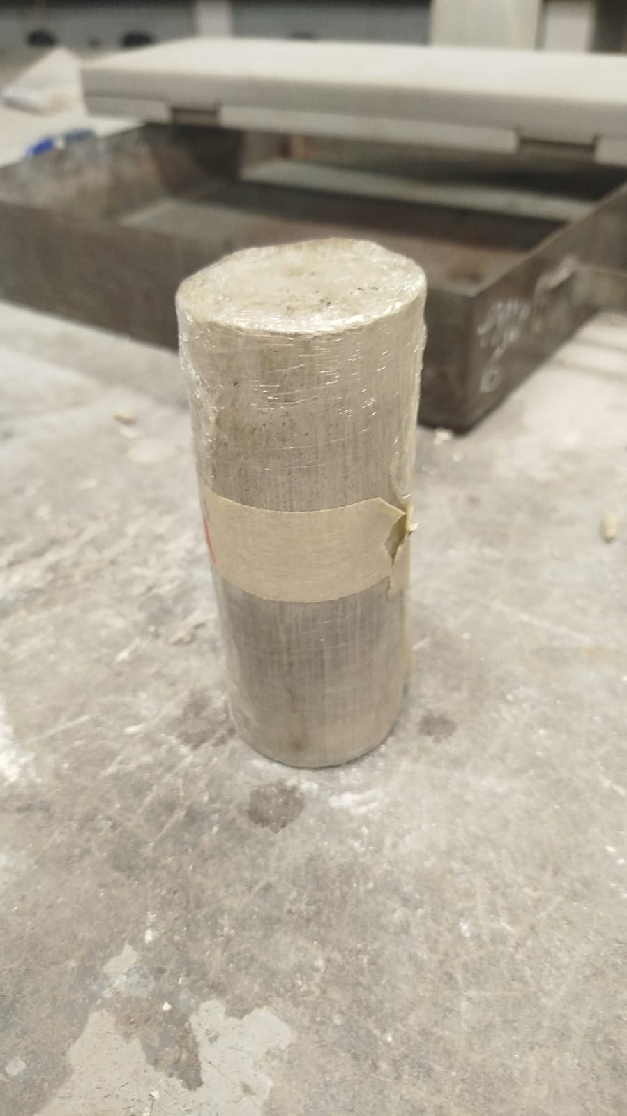
 |  |  |  |  |  |  | M60AL | 2025-07-31 | 12:00:00 | 2025-09-29 | 12:30:00
 |  |  |  |  |  |  | M60BL | 2025-07-31 | 12:00:00 | 2025-09-29 | 12:30:00
 |  |  |  |  |  |  | M60CL | 2025-07-31 | 12:00:00 | 2025-09-29 | 12:30:00
 |  |  |  |  |  |  | M60AR | 2025-07-31 | 12:00:00 | 2025-09-29 | 12:30:00
 |  |  |  |  |  |  | M60BR | 2025-08-05 | 16:00:00 | 2025-10-04 | 12:30:00
 |  |  |  |  |  |  | M60CR | 2025-08-05 | 16:00:00 | 2025-10-04 | 12:30:00
 |  |  |  |  |  |  | M90AL | 2025-07-31 | 12:00:00 | 2025-10-29 | 12:30:00
 |  |  |  |  |  |  | M90BL | 2025-07-31 | 12:00:00 | 2025-10-29 | 12:30:00
 |  |  |  |  |  |  | M90CL | 2025-07-31 | 12:00:00 | 2025-10-29 | 12:30:00
 |  |  |  |  |  |  | M90AR | 2025-07-31 | 12:00:00 | 2025-10-29 | 12:30:00
 |  |  |  |  |  |  | M90BR | 2025-07-31 | 12:00:00 | 2025-10-29 | 12:30:00
 |  |  |  |  |  |  | M90CR | 2025-07-31 | 12:00:00 | 2025-10-29 | 12:30:00

COMPRESIÓN INCONF.
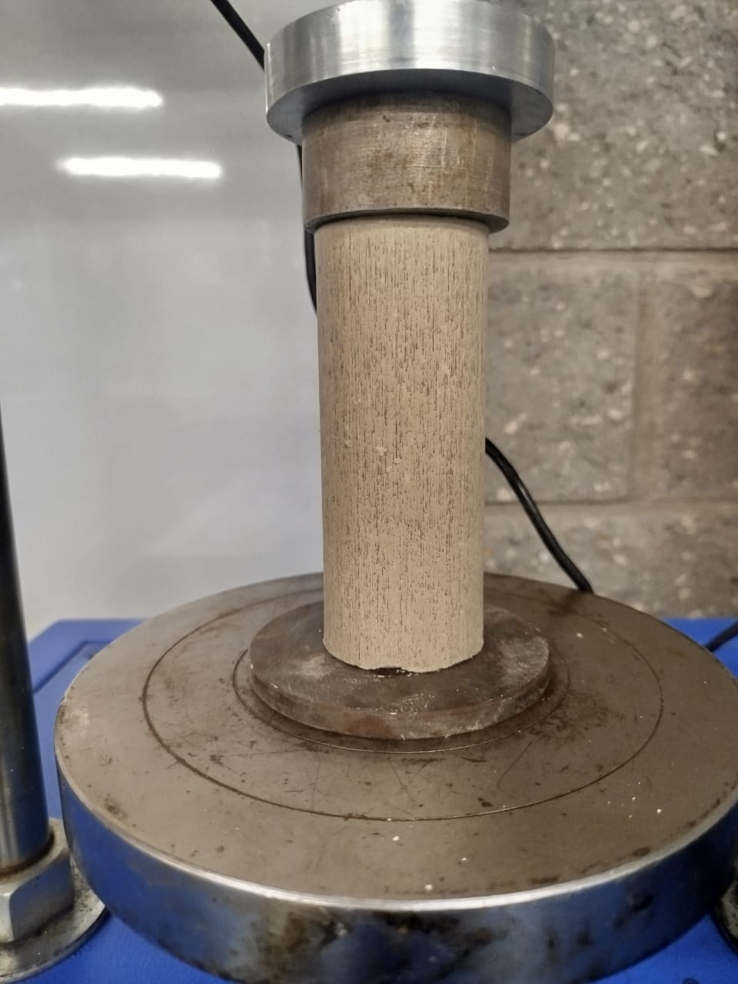
 |  |  | COMPRESIÓN INCONFINADA INV-E 152 |  |  |  |  |  | COMPRESIÓN INCONFINADA INV-E 152 |  |  |  |  |  | COMPRESIÓN INCONFINADA INV-E 152 |  |  |  |  |  | COMPRESIÓN INCONFINADA INV-E 152

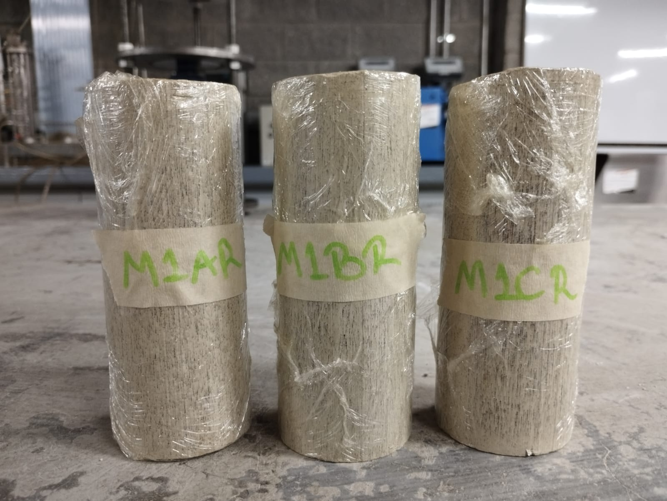
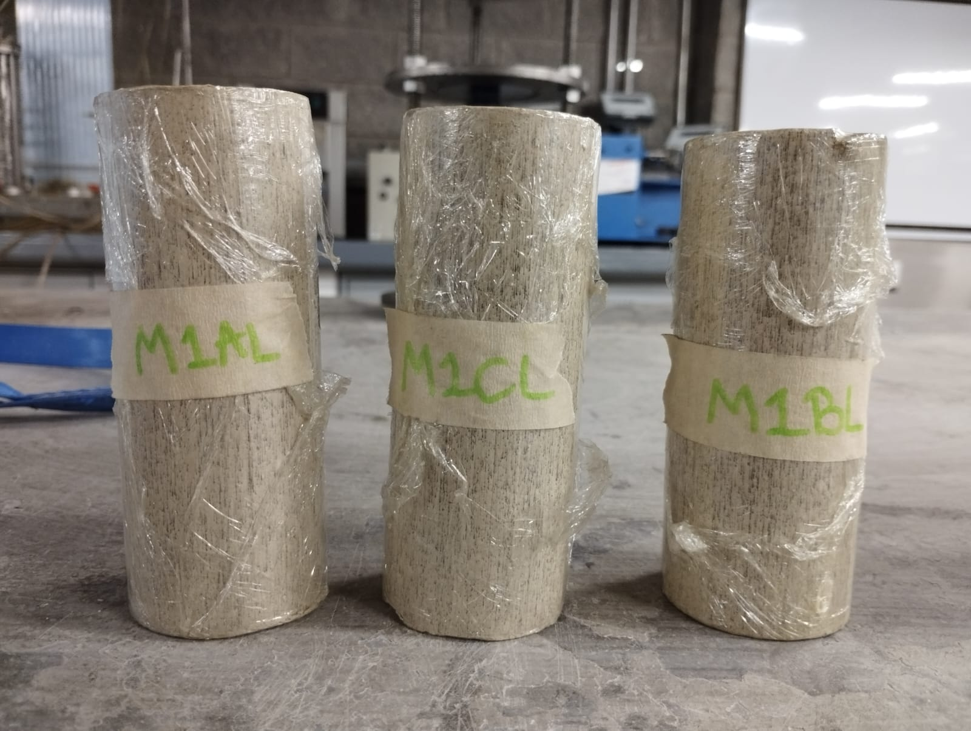
 |  |  | DATOS GEOMÉTRICOS 1 DÍA |  |  |  |  |  | DATOS GEOMÉTRICOS 30 DÍAS |  |  |  |  |  | DATOS GEOMÉTRICOS 60 DÍAS |  |  |  |  |  | DATOS GEOMÉTRICOS 90 DÍAS
 |  |  | Muestra | Diámetro (mm) | Área (mm^2) | Altura (mm) | ε1 | Área Corregida (mm^2) | Muestra | Diámetro (mm) | Área (mm^2) | Altura (mm) | ε1 | Área Corregida (mm^2) | Muestra | Diámetro (mm) | Área (mm^2) | Altura (mm) | ε1 | Área Corregida (mm^2) | Muestra | Diámetro (mm) | Área (mm^2) | Altura (mm) | ε1 | Área Corregida (mm^2)
 |  |  | M1AL | 49.03 | 1888.05 | 120.92 | 5.03 | 1988.01 | M30AL | 47.41 | 1765.35 | 119.26 | 2.66 | 1813.55 | M60AL | 47.59 | 1778.78 | 121.62 | 2.88 | 1831.48 | M90AL | 48.24 | 1827.70 | 125.65 | 9.42 | 2017.66
 |  |  | M1BL | 47.91 | 1802.78 | 123.71 | 4.02 | 1878.24 | M30BL | 48.36 | 1836.80 | 111.21 | 3.67 | 1906.76 | M60BL | 48.57 | 1852.79 | 123.5 | 4.38 | 1937.67 | M90BL | 48.31 | 1833.01 | 121.72 | 4.40 | 1917.28
 |  |  | M1CL | 47.98 | 1808.05 | 122.05 | 3.49 | 1873.44 | M30CL | 48 | 1809.56 | 122.16 | 2.98 | 1865.13 | M60CL | 47.95 | 1805.79 | 122.66 | 4.92 | 1899.32 | M90CL | 48.62 | 1856.61 | 122.73 | 3.56 | 1925.15
 |  |  | M1AR | 48.38 | 1838.32 | 120.49 | 8.84 | 2016.56 | M30AR | 48.25 | 1828.46 | 123.41 | 3.56 | 1895.90 | M60AR | 47.86 | 1799.02 | 120.9 | 7.03 | 1935.06 | M90AR | 48.52 | 1848.98 | 121.28 | 6.85 | 1984.99
 |  |  | M1BR | 48.75 | 1866.55 | 124.29 | 5.57 | 1976.60 | M30BR | 48.03 | 1811.82 | 120.06 | 5.31 | 1913.50 | M60BR | 47.56 | 1776.53 | 121.65 | 4.94 | 1868.86 | M90BR | 48.11 | 1817.86 | 123.8 | 3.32 | 1880.28
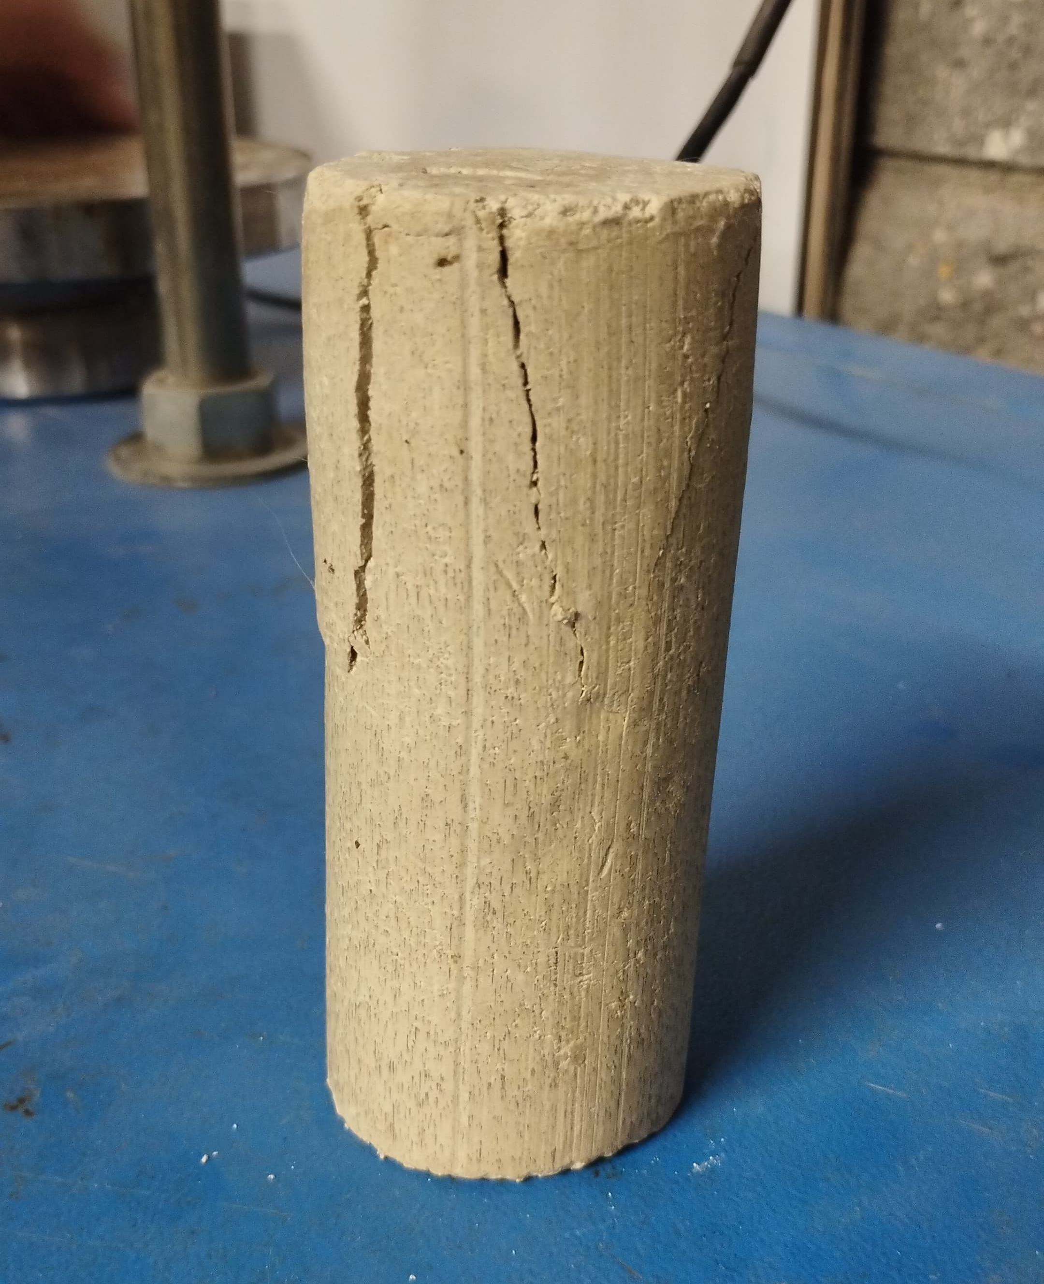
 |  |  | M1CR | 48.19 | 1823.91 | 121.9 | 5.37 | 1927.48 | M30CR | 48.24 | 1827.70 | 120.35 | 5.14 | 1926.63 | M60CR | 48.52 | 1848.98 | 127.16 | 3.83 | 1922.61 | M90CR | 48.29 | 1831.49 | 123.94 | 8.22 | 1995.56

RELACIÓN ESFUERZO/DEFORMACIÓN VELOCIDAD LENTA
RELACIÓN ESFUERZO/DEFORMACIÓN VELOCIDAD LENTA
RELACIÓN ESFUERZO/DEFORMACIÓN VELOCIDAD LENTA
RELACIÓN ESFUERZO/DEFORMACIÓN VELOCIDAD LENTA
 |  |  | DATOS MECÁNICOS 1 DÍA |  |  |  |  |  | DATOS MECÁNICOS 30 DÍAS |  |  |  |  |  | DATOS MECÁNICOS 60 DÍAS |  |  |  |  |  | DATOS MECÁNICOS 90 DÍAS
 |  |  | Muestra | Fuerza (KN) | Deformación (mm) | Esfuerzo (Mpa) |  |  | Muestra | Fuerza (KN) | Deformación (mm) | Esfuerzo (Mpa) |  |  | Muestra | Fuerza (KN) | Deformación (mm) | Esfuerzo (Mpa) |  |  | Muestra | Fuerza (KN) | Deformación (mm) | Esfuerzo (Mpa)
 |  |  | M1AL | 0.149 | 1.12 | 0.075 |  |  | M30AL | 0.26 | 0.5 | 0.143 |  |  | M60AL | 0.948 | 0.24 | 0.518 |  |  | M90AL | 0.802 | 0.56 | 0.397
 |  |  |  | 0.502 | 2.03 | 0.253 |  |  |  | 0.497 | 1.03 | 0.274 |  |  |  | 1.105 | 0.88 | 0.603 |  |  |  | 1.038 | 3.39 | 0.514
 |  |  |  | 0.79 | 2.89 | 0.397 |  |  |  | 0.724 | 1.61 | 0.399 |  |  |  | 1.276 | 1.8 | 0.697 |  |  |  | 1.197 | 4.96 | 0.593
 |  |  |  | 1.018 | 3.86 | 0.512 |  |  |  | 0.941 | 2.29 | 0.519 |  |  |  | 1.372 | 2.54 | 0.749 |  |  |  | 1.477 | 7.38 | 0.732
 |  |  |  | 1.161 | 4.8 | 0.584 |  |  |  | 1.032 | 2.87 | 0.569 |  |  |  | 1.419 | 3.04 | 0.775 |  |  |  | 1.644 | 9.72 | 0.815
 |  |  |  | 1.294 | 6.08 | 0.651 |  |  |  | 1.057 | 3.17 | 0.583 |  |  |  | 1.431 | 3.5 | 0.781 |  |  |  | 1.857 | 11.83 | 0.920
 |  |  | M1BL | 0.182 | 0.89 | 0.097 |  |  | M30BL | 0.327 | 0.74 | 0.171 |  |  | M60BL | 0.648 | 0.25 | 0.334 |  |  | M90BL | 1.003 | 0.75 | 0.523
 |  |  |  | 0.512 | 2.21 | 0.273 |  |  |  | 0.518 | 1.24 | 0.272 |  |  |  | 1.129 | 2.08 | 0.583 |  |  |  | 1.145 | 1.58 | 0.597
 |  |  |  | 0.808 | 3.54 | 0.430 |  |  |  | 0.766 | 1.79 | 0.402 |  |  |  | 1.234 | 2.6 | 0.637 |  |  |  | 1.409 | 3.2 | 0.735
 |  |  |  | 0.848 | 3.74 | 0.451 |  |  |  | 1.062 | 3.16 | 0.557 |  |  |  | 1.348 | 3.41 | 0.696 |  |  |  | 1.506 | 3.84 | 0.785
 |  |  |  | 0.988 | 4.76 | 0.526 |  |  |  | 1.188 | 3.53 | 0.623 |  |  |  | 1.441 | 4.33 | 0.744 |  |  |  | 1.607 | 4.97 | 0.838
 |  |  |  | 0.998 | 4.97 | 0.531 |  |  |  | 1.211 | 4.08 | 0.635 |  |  |  | 1.493 | 5.41 | 0.771 |  |  |  | 1.623 | 5.35 | 0.847
 |  |  | M1CL | 0.523 | 0.67 | 0.279 |  |  | M30CL | 0.772 | 0.63 | 0.414 |  |  | M60CL | 0.437 | 0.97 | 0.230 |  |  | M90CL | 1.18 | 0.88 | 0.613
 |  |  |  | 0.727 | 1.27 | 0.388 |  |  |  | 0.921 | 1.14 | 0.494 |  |  |  | 0.798 | 2.47 | 0.420 |  |  |  | 1.308 | 1.66 | 0.679
 |  |  |  | 0.944 | 2.04 | 0.504 |  |  |  | 1.047 | 1.63 | 0.561 |  |  |  | 1.058 | 3.58 | 0.557 |  |  |  | 1.475 | 2.84 | 0.766
 |  |  |  | 1.137 | 3.05 | 0.607 |  |  |  | 1.235 | 2.54 | 0.662 |  |  |  | 1.171 | 4.13 | 0.617 |  |  |  | 1.588 | 3.81 | 0.825
 |  |  |  | 1.209 | 3.9 | 0.645 |  |  |  | 1.364 | 3.37 | 0.731 |  |  |  | 1.268 | 4.66 | 0.668 |  |  |  | 1.607 | 4.52 | 0.835
RELACIÓN ESFUERZO/DEFORMACIÓN VELOCIDAD RÁPIDA
RELACIÓN ESFUERZO/DEFORMACIÓN VELOCIDAD RÁPIDA
RELACIÓN ESFUERZO/DEFORMACIÓN VELOCIDAD RÁPIDA
RELACIÓN ESFUERZO/DEFORMACIÓN VELOCIDAD RÁPIDA
 |  |  |  | 1.231 | 4.26 | 0.657 |  |  |  | 1.381 | 3.64 | 0.740 |  |  |  | 1.362 | 6.04 | 0.717 |  |  |  | 1.613 | 4.37 | 0.838
 |  |  | M1AR | 0.276 | 1.25 | 0.137 |  |  | M30AR | 0.583 | 0.792 | 0.308 |  |  | M60AR | 0.531 | 0.84 | 0.274 |  |  | M90AR | 1.022 | 0.48 | 0.515
 |  |  |  | 0.635 | 2.49 | 0.315 |  |  |  | 0.937 | 2.58 | 0.494 |  |  |  | 0.827 | 1.97 | 0.427 |  |  |  | 1.206 | 2.07 | 0.608
 |  |  |  | 1.061 | 4.61 | 0.526 |  |  |  | 1.07 | 3.518 | 0.564 |  |  |  | 0.949 | 2.98 | 0.490 |  |  |  | 1.59 | 5.09 | 0.801
 |  |  |  | 1.233 | 5.88 | 0.611 |  |  |  | 1.135 | 4.08 | 0.599 |  |  |  | 1.374 | 5.24 | 0.710 |  |  |  | 1.723 | 6.34 | 0.868
 |  |  |  | 1.558 | 8.46 | 0.773 |  |  |  | 1.144 | 4.19 | 0.603 |  |  |  | 1.426 | 6.11 | 0.737 |  |  |  | 1.797 | 7.5 | 0.905
 |  |  |  | 1.656 | 10.65 | 0.821 |  |  |  | 1.152 | 4.39 | 0.608 |  |  |  | 1.672 | 8.5 | 0.864 |  |  |  | 1.802 | 8.31 | 0.908
 |  |  | M1BR | 0.133 | 0.68 | 0.067 |  |  | M30BR | 0.299 | 0.54 | 0.156 |  |  | M60BR | 0.467 | 0.74 | 0.250 |  |  | M90BR | 1.208 | 0.91 | 0.642
 |  |  |  | 0.423 | 1.65 | 0.214 |  |  |  | 0.671 | 1.34 | 0.351 |  |  |  | 0.843 | 1.75 | 0.451 |  |  |  | 1.453 | 2.05 | 0.773
 |  |  |  | 1.035 | 3.47 | 0.524 |  |  |  | 1.217 | 3.18 | 0.636 |  |  |  | 1.011 | 2.49 | 0.541 |  |  |  | 1.526 | 2.77 | 0.812
 |  |  |  | 1.218 | 4.24 | 0.616 |  |  |  | 1.405 | 4.34 | 0.734 |  |  |  | 1.221 | 3.02 | 0.653 |  |  |  | 1.558 | 3.46 | 0.829
 |  |  |  | 1.459 | 5.67 | 0.738 |  |  |  | 1.511 | 5.29 | 0.790 |  |  |  | 1.478 | 5.32 | 0.791 |  |  |  | 1.579 | 3.63 | 0.840
 |  |  |  | 1.482 | 6.92 | 0.750 |  |  |  | 1.564 | 6.38 | 0.817 |  |  |  | 1.544 | 6.01 | 0.826 |  |  |  | 1.596 | 4.11 | 0.849
 |  |  | M1CR | 0.229 | 0.93 | 0.119 |  |  | M30CR | 0.881 | 0.71 | 0.457 |  |  | M60CR | 0.506 | 0.92 | 0.263 |  |  | M90CR | 0.928 | 0.87 | 0.465
 |  |  |  | 0.527 | 2.42 | 0.273 |  |  |  | 1.138 | 1.97 | 0.591 |  |  |  | 0.773 | 1.6 | 0.402 |  |  |  | 1.112 | 2.39 | 0.557
 |  |  |  | 0.965 | 4.72 | 0.501 |  |  |  | 1.396 | 3.62 | 0.725 |  |  |  | 1.127 | 2.99 | 0.586 |  |  |  | 1.459 | 5.19 | 0.731
 |  |  |  | 1.065 | 5.35 | 0.553 |  |  |  | 1.488 | 4.37 | 0.772 |  |  |  | 1.256 | 3.63 | 0.653 |  |  |  | 1.731 | 7.35 | 0.867
 |  |  |  | 1.127 | 5.89 | 0.585 |  |  |  | 1.587 | 5.35 | 0.824 |  |  |  | 1.449 | 4.27 | 0.754 |  |  |  | 1.872 | 8.83 | 0.938
 |  |  |  | 1.134 | 6.55 | 0.588 |  |  |  | 1.634 | 6.18 | 0.848 |  |  |  | 1.592 | 4.87 | 0.828 |  |  |  | 1.931 | 10.19 | 0.968

EVOLUCIÓN TIXOTRÓPICA MUESTRAS CON VELOCIDAD LENTA

 |  |  | Muestras falladas a velocidad lenta
 |  | resistencia al corte | Muestra | Su (Mpa) | Tiempo de reposo (Días) | Qu (Mpa)
0.307 | 41.613 |  | M1AL | 0.325 | 1 | 0.651
0.326 |  |  | M1BL | 0.266 | 1 | 0.531
0.378 |  |  | M1CL | 0.329 | 1 | 0.657
0.434 |  |  | M30AL | 0.291 | 30 | 0.583
 |  |  | M30BL | 0.318 | 30 | 0.635
 |  |  | M30CL | 0.370 | 30 | 0.740
 |  |  | M60AL | 0.391 | 60 | 0.781
 |  |  | M60BL | 0.385 | 60 | 0.771
 |  |  | M60CL | 0.359 | 60 | 0.717
 |  |  | M90AL | 0.460 | 90 | 0.920
 |  |  | M90BL | 0.423 | 90 | 0.847
 |  |  | M90CL | 0.419 | 90 | 0.838

EVOLUCIÓN TIXOTRÓPICA MUESTRAS CON VELOCIDAD RÁPIDA
 |  |  | Muestras falladas a velocidad rápida
 |  |  | Muestra | Su (Mpa) | Tiempo de reposo (Días) | Qu (Mpa)
0.393 | #REF! |  | M1AR | 0.411 | 1 | 0.821
0.416 |  |  | M1BR | 0.375 | 1 | 0.750
 |  |  | M30BR | 0.409 | 30 | 0.817
 |  |  | M30CR | 0.424 | 30 | 0.848
 |  |  | M60AR | 0.432 | 60 | 0.864
 |  |  | M60BR | 0.413 | 60 | 0.826
 |  |  | M60CR | 0.414 | 60 | 0.828
 |  |  | M90AR | 0.454 | 90 | 0.908
 |  |  | M90BR | 0.424 | 90 | 0.849
 |  |  | M90CR | 0.484 | 90 | 0.968

CONTROL H Y T
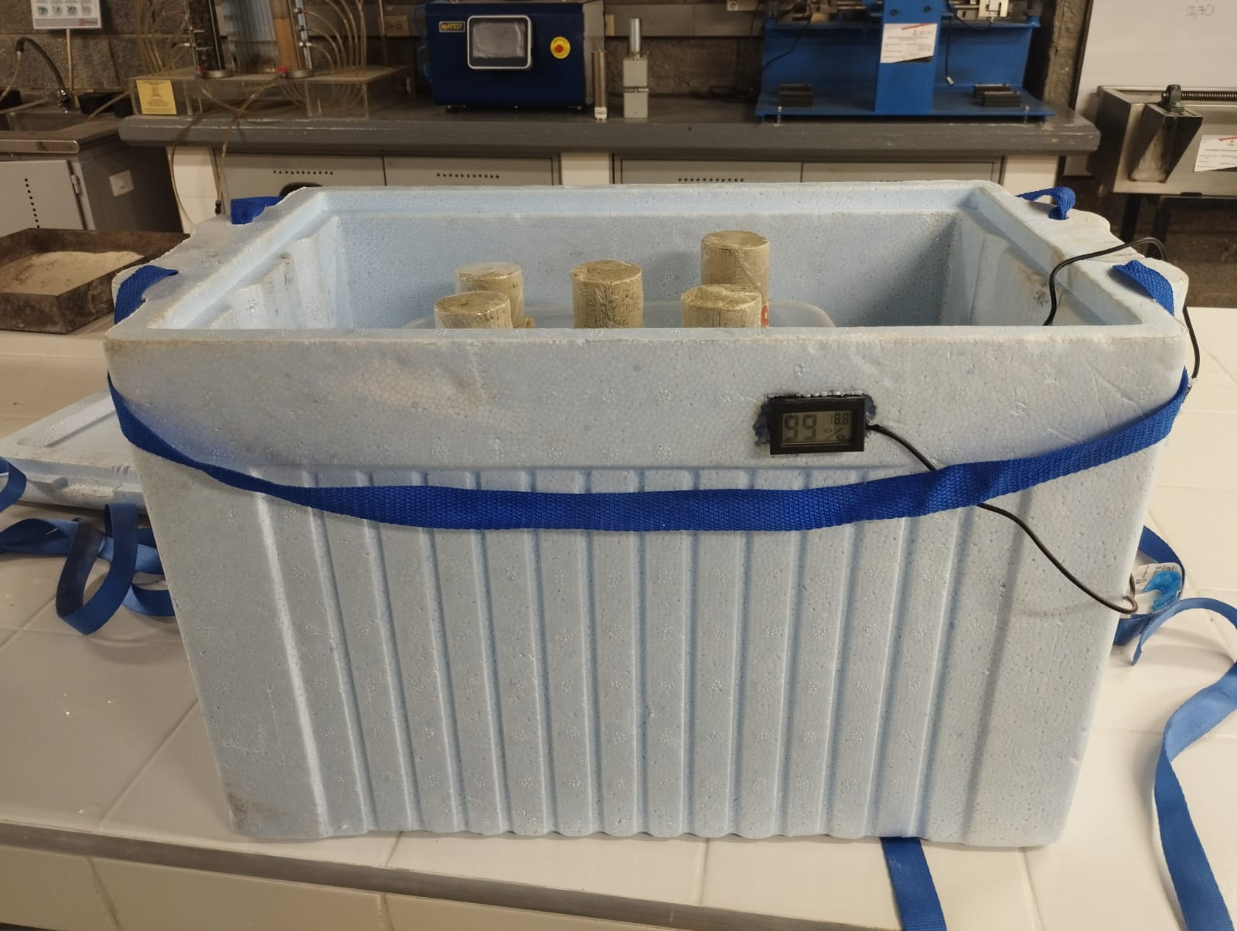

CONTROL DE TEMPERATURA
1 | 19.5
2 | 18.5
3 | 18.4
4
5 | 19.5
6 | 19.5
7 | 19.5
8 | 18.4
9 | 21.4
10 | 19.5
11
12 | 18.5
13 | 18.4
14 | 19.5
15 | 18.4
16 | 19.5
17 | 18.5
18
19 | 18.3
20 | 18.4
21 | 18.3
22 | 18.3
23 | 18.7
24 | 18.7
25
26 | 18.7
27 | 18.3
28 | 18.3
29 | 18.4
30 | 18.5
31 | 18.4
32
33 | 18.3
34 | 18.5
35 | 18.4
36 | 18.2
37 | 18.5
38 | 18.3
39
40 | 18.2
41 | 18.3
42 | 18.7
43
44 | 18.6
45 | 18.4
46
47 | 18.7
48 | 18.4
49 | 18.5
50 | 18.5
...
Fecha | Tiempo (días) | Humedad (%) | Temperatura (ºC) | Días donde se abrió la cámara
2025-06-26 | 1 | 88 | 19.5
2025-06-27 | 2 | 99 | 18.5
2025-06-28 | 3 | 99 | 18.4
2025-06-29 | 4
2025-06-30 | 5 | 99 | 19.5
2025-07-01 | 6 | 99 | 19.5
2025-07-02 | 7 | 99 | 19.5
2025-07-03 | 8 | 99 | 18.4
2025-07-04 | 9 | 99 | 21.4
2025-07-05 | 10 | 99 | 19.5
2025-07-06 | 11
2025-07-07 | 12 | 99 | 18.5
2025-07-08 | 13 | 99 | 18.4
2025-07-09 | 14 | 99 | 19.5
2025-07-10 | 15 | 99 | 18.4
2025-07-11 | 16 | 99 | 19.5
2025-07-12 | 17 | 99 | 18.5
2025-07-13 | 18
2025-07-14 | 19 | 99 | 18.3
2025-07-15 | 20 | 99 | 18.4
2025-07-16 | 21 | 99 | 18.3
2025-07-17 | 22 | 99 | 18.3
2025-07-18 | 23 | 99 | 18.7
CONTROL DE HUMEDAD
1 | 88
2 | 99
3 | 99
4
5 | 99
6 | 99
7 | 99
8 | 99
9 | 99
10 | 99
11
12 | 99
13 | 99
14 | 99
15 | 99
16 | 99
17 | 99
18
19 | 99
20 | 99
21 | 99
22 | 99
23 | 99
24 | 99
25
26 | 99
27 | 99
28 | 99
29 | 99
30 | 99
31 | 99
32
33 | 99
34 | 99
35 | 99
36 | 99
37 | 99
38 | 99
39
40 | 99
41 | 99
42 | 99
43
44 | 99
45 | 99
46
47 | 99
48 | 99
49 | 99
50 | 99
...
2025-07-19 | 24 | 99 | 18.7
2025-07-20 | 25
2025-07-21 | 26 | 99 | 18.7
2025-07-22 | 27 | 99 | 18.3
2025-07-23 | 28 | 99 | 18.3
2025-07-24 | 29 | 99 | 18.4
2025-07-25 | 30 | 99 | 18.5
2025-07-26 | 31 | 99 | 18.4
2025-07-27 | 32
2025-07-28 | 33 | 99 | 18.3
2025-07-29 | 34 | 99 | 18.5
2025-07-30 | 35 | 99 | 18.4
2025-07-31 | 36 | 99 | 18.2
2025-08-01 | 37 | 99 | 18.5
2025-08-02 | 38 | 99 | 18.3
2025-08-03 | 39
2025-08-04 | 40 | 99 | 18.2
2025-08-05 | 41 | 99 | 18.3
2025-08-06 | 42 | 99 | 18.7
2025-08-07 | 43
2025-08-08 | 44 | 99 | 18.6
2025-08-09 | 45 | 99 | 18.4
2025-08-10 | 46
2025-08-11 | 47 | 99 | 18.7
2025-08-12 | 48 | 99 | 18.4
2025-08-13 | 49 | 99 | 18.5
2025-08-14 | 50 | 99 | 18.5
2025-08-15 | 51 | 99 | 18.9
2025-08-16 | 52 | 99 | 18.5
2025-08-17 | 53
2025-08-18 | 54
2025-08-19 | 55 | 99 | 18.5
2025-08-20 | 56 | 99 | 18.4
2025-08-21 | 57 | 99 | 18.7
2025-08-22 | 58 | 99 | 18.3
2025-08-23 | 59 | 99 | 18.7
2025-08-24 | 60
2025-08-25 | 61 | 99 | 18.3
2025-08-26 | 62 | 99 | 19
2025-08-27 | 63 | 99 | 18.5
2025-08-28 | 64 | 99 | 19
2025-08-29 | 65 | 99 | 18.7
2025-08-30 | 66 | 99 | 19
2025-08-31 | 67
2025-09-01 | 68 | 99 | 19
2025-09-02 | 69 | 99 | 18.7
2025-09-03 | 70 | 99 | 19
2025-09-04 | 71 | 99 | 19
2025-09-05 | 72 | 99 | 18.5
2025-09-06 | 73 | 99 | 18.7
2025-09-07 | 74
2025-09-08 | 75 | 99 | 19
2025-09-09 | 76 | 99 | 19
2025-09-10 | 77 | 99 | 19
2025-09-11 | 78 | 99 | 19
2025-09-12 | 79 | 99 | 19
2025-09-13 | 80 | 99 | 19
2025-09-14 | 81
2025-09-15 | 82 | 99 | 18.7
2025-09-16 | 83 | 99 | 18.8
2025-09-17 | 84 | 99 | 19
2025-09-18 | 85 | 99 | 18.6
2025-09-19 | 86 | 99 | 19
2025-09-20 | 87 | 99 | 19
2025-09-21 | 88
2025-09-22 | 89 | 99 | 18.7
2025-09-23 | 90 | 99 | 18.7
2025-09-24 | 91 | 99 | 19
2025-09-25 | 92 | 99 | 19
2025-09-26 | 93 | 99 | 19
2025-09-27 | 94 | 99 | 18.7
2025-09-28 | 95
2025-09-29 | 96 | 99 | 19
2025-09-30 | 97 | 99 | 19
2025-10-01 | 98 | 99 | 18.7
2025-10-02 | 99 | 99 | 18.7
2025-10-03 | 100 | 99 | 18.7
2025-10-04 | 101 | 99 | 19
2025-10-05 | 102
2025-10-06 | 103 | 99 | 19
2025-10-07 | 104 | 99 | 18.7
2025-10-08 | 105 | 99 | 18.7
2025-10-09 | 106 | 99 | 19
2025-10-10 | 107 | 99 | 19
2025-10-11 | 108 | 99 | 19
2025-10-12 | 109
2025-10-13 | 110 | 99 | 18.7
2025-10-14 | 111 | 99 | 18.7
2025-10-15 | 112 | 99 | 19
2025-10-16 | 113 | 99 | 18.7
2025-10-17 | 114 | 99 | 18.7
2025-10-18 | 115 | 99 | 19
2025-10-19 | 116
2025-10-20 | 117 | 99 | 19
2025-10-21 | 118 | 99 | 18.7
2025-10-22 | 119 | 99 | 19
2025-10-23 | 120 | 99 | 19
2025-10-24 | 121 | 99 | 18.7
2025-10-25 | 122 | 99 | 19
2025-10-26 | 123
2025-10-27 | 124 | 99 | 18.7
2025-10-28 | 125 | 99 | 18.7
2025-10-29 | 126 | 99 | 18.7

